航线推介
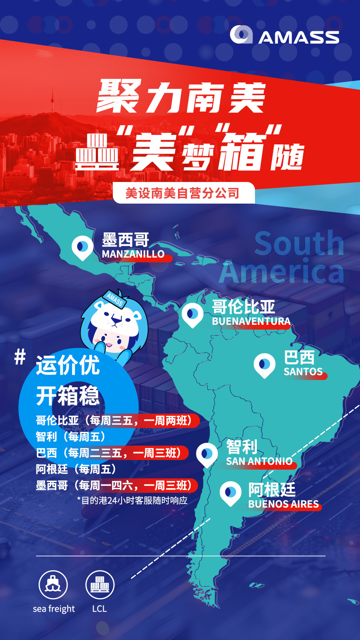
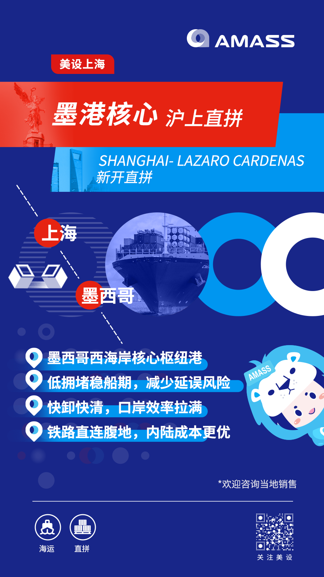
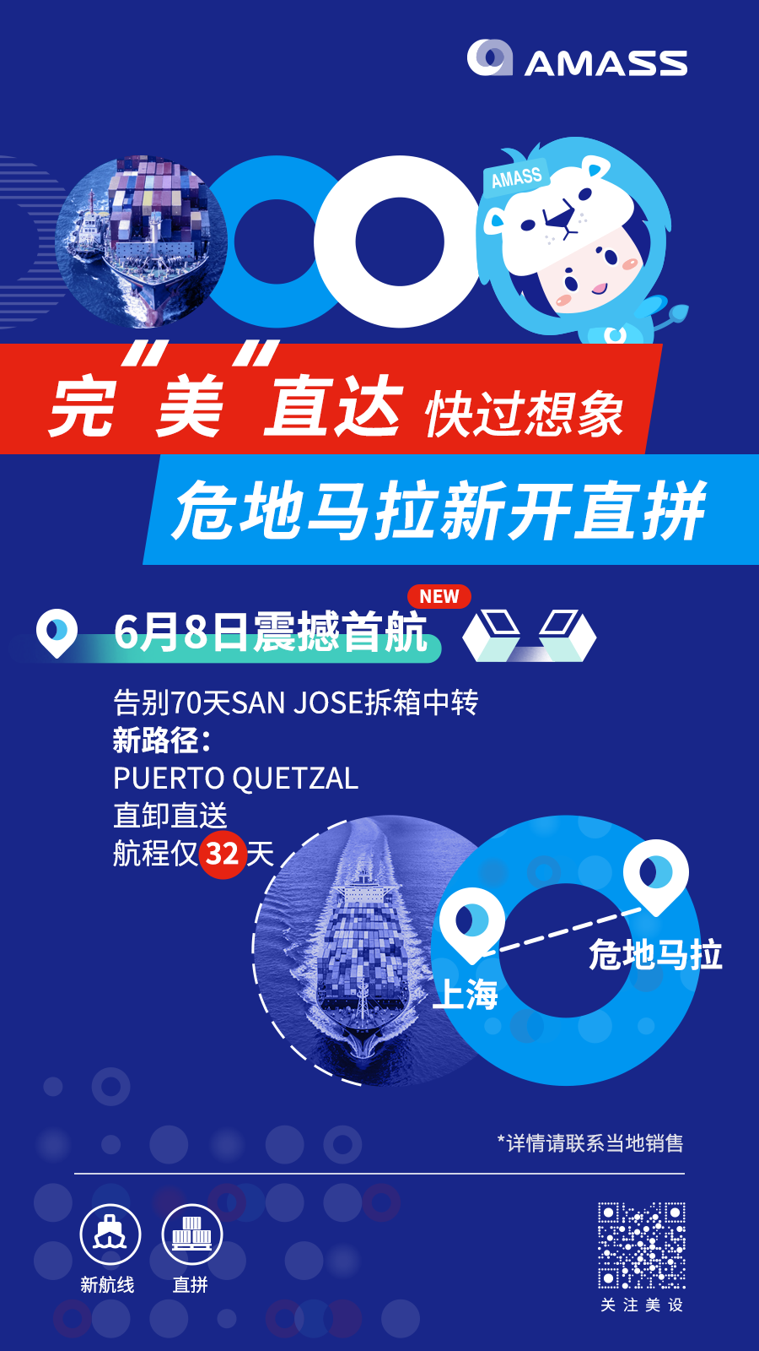

促销推广
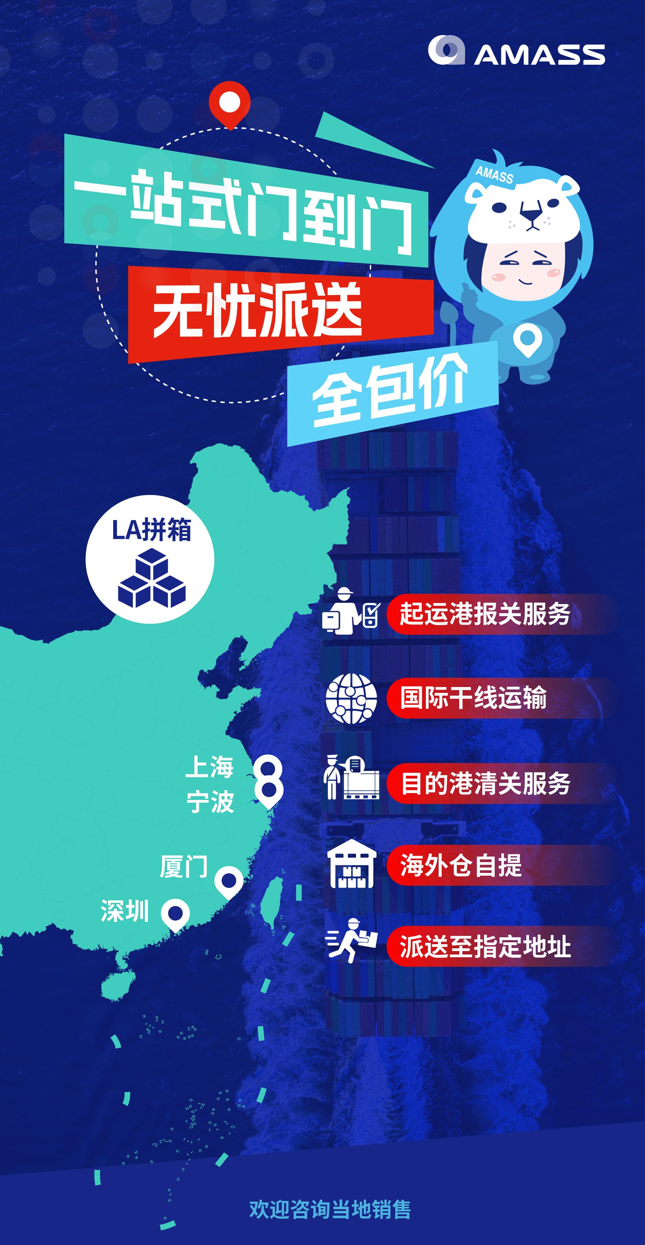
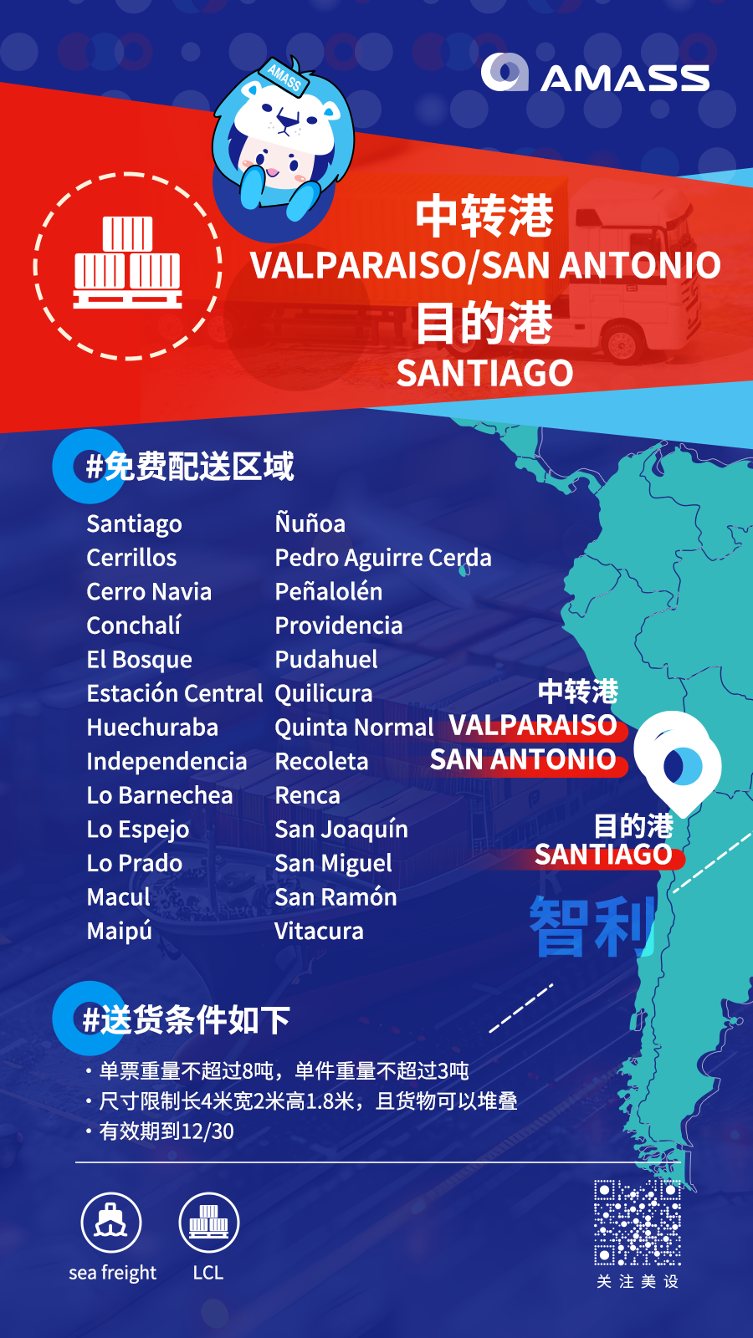
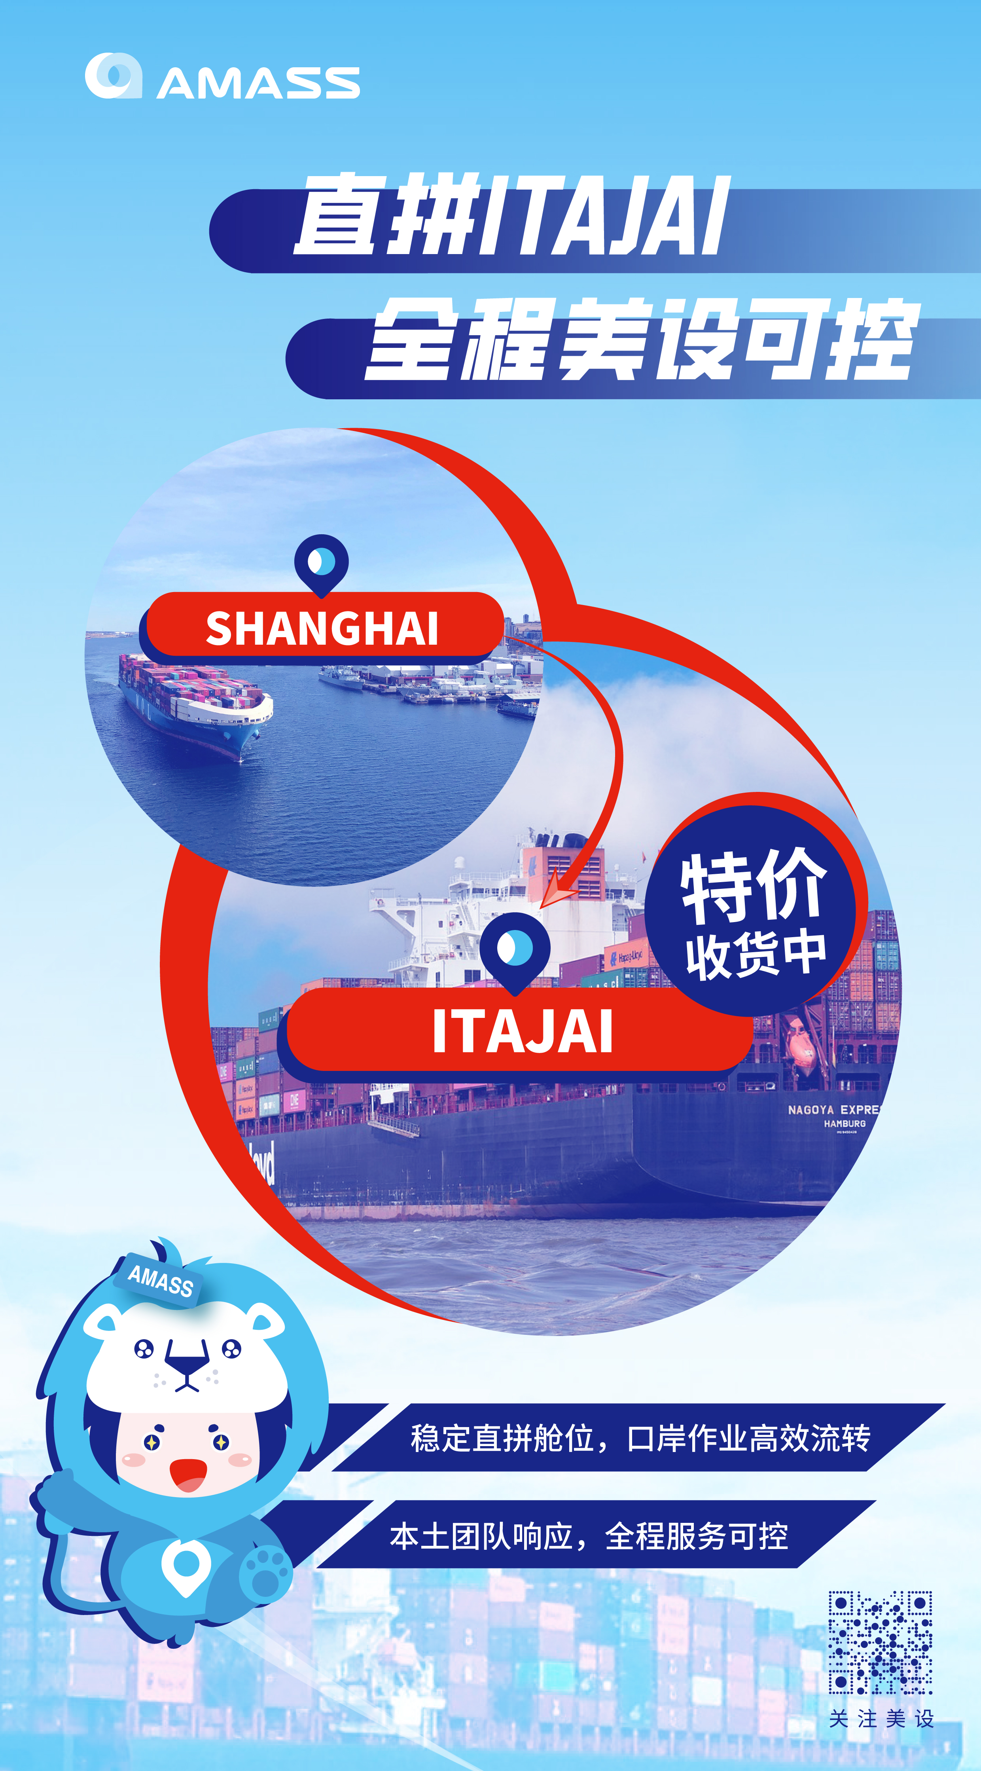

航线索引
美设
运价表

生效日期: 2026-06-13 至 2026-06-19
 |  |  | 全产品整合营销、五星级客服体验、 一站式解决方案、专家级咨询服务！



美加线
欧地线
 |  |  |  | 1、ETD 6/15起 中东JEBEL ALI以及各直拼点拼箱上涨USD 10-15/RT
 |  |  |  | 2、ETD 6/15起印度NHAVA SHEVA 、CHENNAI包括中转港 拼箱上涨USD 5/RT
 |  |  |  | 3、ETD 6/15起NEW DELHI、CALCUTTA 拼箱上涨USD 10/RT
近洋线
 |  |  |  | 4、ETD 6/15起巴基斯坦KARACHI 包括中转港拼箱上涨USD 5/RT
中东印巴
 |  |  |  | 5、ETD 6/15起澳大利亚SYD/MEL/BNE/FRE/ADE 新西兰 AUK 拼箱上涨5USD/RT
 |  |  |  | 6、ETD 6/15日起，PORT KELANG涨USD2/RT
 |  |  |  | 7、ETD 6/15日起，PENANG涨USD2/RT
 |  |  |  | 8、ETD 6/15日起，PASIR GUDANG涨USD2/RT
东南亚
 |  |  |  | 9、ETD 6/15日起，SINGAPORE 涨USD2/RT
非洲线
 |  |  |  | 10、ETD 6/15日起，HAIPHONG下跌USD3/RT
南美线
 |  |  |  | 11、ETD 6/17起，美森涨USD10/RT
 |  |  |  | 12、ETD 6/15起，美加普涨USD15/RT
澳新线
 |  |  |  | 13、ETD 6/15起，南美涨USD20-50/RT
 |  |  |  | 14、ETD 6/15起，欧洲，地中海普涨15/RT，其中北非港口CASABLANCA，TUNIS，ALGIER涨20/RT，俄罗斯不变

服务指南 | local charge of base port | 全球运价
美国内陆转运费率表 | 加拿大内陆转运费表 | ENS截止时间表

www.amassfreight.com Tel:021-26026000 Fax:021-26026111 Copyright© 2011-2012 AMASS

运价
非洲
澳新
南美
近洋
中东印巴
东南亚
欧地
美加

 |  |  |  | www.amassfreight.com

 |  |  | 拼 箱 运 价 表
日本航线 | 运价(每立方/每吨) | 船期 |  | 船公司 | 中转港 | 预计航程
KOBE | USD ( 61 ) / ( 61 ) | 二/五/日 |  | SITC/SNL/德翔 | -- | 3
MOJI | USD ( 36 ) / ( 36 ) | 六 |  | 中外运 | -- | 3
NAGOYA | USD ( 61 ) / ( 61 ) | 二/五/日 |  | SITC/海华/德翔 | -- | 3
OSAKA | USD ( 61 ) / ( 61 ) | 二/五/日 |  | SITC/海华/德翔 | -- | 3
TOKYO | USD ( 61 ) / ( 61 ) | 二/五/日 |  | 海华/德翔 | -- | 3
YOKOHAMA | USD ( 61 ) / ( 61 ) | 二/五/日 |  | SITC/德翔 | -- | 3
HAKATA | USD ( 35 ) / ( 35 ) | 六 |  | 中外运 | -- | 3
■ 以上港口 ( 50 ) 为直接客人价格，同行价格+20
FUKUOKA | USD 50 / 95 | 六 |  | 中外运 | HAKATA | 5
SHIMIZU | USD 50 / 55 | 五 |  | JJ | -- | 4
■ 日本航线重轻比例标准为1 :1
■ 日本本港货，单票超过15CBM或者超过10TON的货物，价格单票确认！
■ 日本3/15到港开始，增加消费税DO的8%
■ ETD 2/24 日本所有航线需要发送AFR ，船开前3天发送AFR 信息（当天17:00最晚时间）。发送邮箱：ams.sh@amassfreight.com。费用USD25/B，更改USD40/B。
■ 另：新鉴真：USD0/rt HDS USD300/BL ; 锦江 HDS USD200/300

韩国航线 | 运价(每立方/每吨) | 船期 |  | 船公司 | 中转港 | 预计航程
BUSAN ＞1RT | USD ( 50 ) / ( 33 ) | 二/三/四/五/六/日 |  | 达通/达通/达通/京汉/东映/达通 | -- | 3
INCHON ＞1RT | USD 0 / 17 | 二/三/四/五/日 |  | 中海/东映/扬子江/中海/泛洲 | -- | 2
■ 韩国航线重轻比例标准为1 ：1.5
■ 韩国本港货，单票超过15CBM或者超过10TON的货物，价格单票确认！
■ ETD 3/15 转运日本偏港的需要发送AFR。费用USD30/B，更改USD60/B。
■ 承接BUSAN转日本偏港的转运货

台湾航线 | 运价(每立方/每吨) | 船期 |  | 船公司 | 中转港 | 预计航程
KAOHSIUNG | USD 49 / 54 | 四/日 |  | 海丰/中外运 | -- | 3
KEELUNG | USD 49 / 54 | 四/日 |  | 锦江/锦江 | -- | 2-3
TAICHUNG | USD 49 / 54 | 四/日 |  | 锦江/锦江 | -- | 3
■ 台湾航线重轻比例标准为1 ：1.5
■ 台湾本港货，单票超过15CBM或者超过10TON的货物，价格单票确认！

香港航线 | 运价(每立方/每吨) | 船期 |  | 船公司 | 中转港 | 预计航程
HONGKONG（CNEE直客） | USD ( 9 ) / ( 9 ) | 三/五/日 |  | 锦江/中外运/锦江 | -- | 2
■ 以上报价对应CNEE为直客，LOCAL为 H$250 / 300 / 550
HONGKONG（CNEE同行） | USD ( 4 ) / ( 4 ) | 三/五/日 |  | 锦江/中外运/锦江 | -- | 2
■ 以上报价对应CNEE为同行，LOCAL为 H$220 / 200 / 500
CEBU （直拼） | USD 0 / 5 | 四 |  | 海丰 | -- | 10
GUAM ( PP ) | USD 260 / 500 | 三/五/日 |  | 锦江/中外运/锦江 | HONGKONG | 25
MACAU | USD 90 / 95 | 三/五/日 |  | 锦江/中外运/锦江 | HONGKONG | 8
SAIPAN ( PP ) | USD 298 / 550 | 三/五/日 |  | 锦江/中外运/锦江 | HONGKONG | 25
■ 香港航线重轻比例标准为1 ：1
■ 香港本港货，单票超过15CBM或者超过10TON的货物，价格单票确认！
■ 承接香港转广州，深圳，厦门，青岛等大陆港口和内陆点的转运货，价格电议

澳洲航线 | 运价(每立方/每吨) | 船期 |  | 船公司 | 中转港 | 预计航程
SYDNEY (CNEE为直客） | USD ( 26 ) / ( 11 ) | 一/四 |  | OOCL/CMA | -- | 14-19
SYDNEY（CNEE为同行） | USD 14 / 29 | 一/四 |  | OOCL/CMA | -- | 14-19
MELBOURNE (CNEE为直客） | USD ( 26 ) / ( 11 ) | 一/四 |  | OOCL/CMA | -- | 14-19
MELBOURNE (CNEE为同行） | USD 14 / 29 | 一/四 |  | OOCL/CMA | -- | 14-19
BRISBANE (CNEE为直客） | USD ( 26 ) / ( 11 ) | 五 |  | OOCL/CMA | -- | 19
BRISBANE (CNEE为同行） | USD 14 / 29 | 五 |  | OOCL/CMA | -- | 19
ADELAIDE (CNEE为直客） | USD ( 13 ) / 12 | 三/五 |  | MSC/CMA | -- | 18-33
ADELAIDE (CNEE为同行） | USD 17 / 42 | 三/五 |  | MSC/CMA | -- | 18-33
FREMANTLE (CNEE为直客） | USD ( 29 ) / ( 4 ) | 三/五 |  | MSC/CMA | -- | 13-25
FREMANTLE (CNEE为同行） | USD 1 / 26 | 三/五 |  | MSC/CMA | -- | 13-25
PERTH (CNEE为直客） | USD ( 29 ) / ( 4 ) | 三/五 |  | MSC/CMA | FREMANTLE | 13-25
PERTH (CNEE为同行） | USD 1 / 26 | 三/五 |  | MSC/CMA | FREMANTLE | 13-25
■ 本国的转运货，轻重货比1：333，非本国的转运货轻重货比1：1
■ 澳洲航线单件货超过5吨不接
■ 单票货超过5TON或15CBM，价格CASE BY CASE

新西兰航线 | 运价(每立方/每吨) | 船期 |  | 船公司 | 中转港 | 预计航程
AUCKLAND (CNEE为直客） | USD 7 / 12 | 五 |  | CMA | -- | 25
AUCKLAND (CNEE为同行） | USD 27 / 32 | 五 |  | CMA | -- | 25
PAPEETE | USD 314 / 319 | 五 |  | CMA | AUCKLAND | 45
SUVA | USD 276 / 281 | 五 |  | CMA | AUCKLAND | 35
CHRISTCHURCH | USD 103 / 123 | 五 |  | CMA | AUCKLAND | 28
LYTTELTON | USD 103 / 123 | 五 |  | CMA | AUCKLAND | 28
WELLINGTON | USD 112 / 384 | 五 |  | CMA | AUCKLAND | 28
■ 本国的转运货，轻重货比1：333，非本国的转运货轻重货比1：1
■ 单票货超过5TON或15CBM，价格CASE BY CASE

非洲航线（洋山） | 运价(每立方/每吨) | CISF | 船期 | 船公司 | 中转港 | 预计航程
CAPE TOWN 直拼 | USD 3 / 8 | 0 | 四 | ONE & MSK | -- | 25
DURBAN | USD ( 36 ) / ( 21 ) | 0 | 四 | ONE & MSK | -- | 20-22
JOHANNESBURG | USD ( 31 ) / ( 16 ) | 0 | 四 | ONE & MSK | DURBAN | 25
PORT ELIZABETH | USD 25 / 40 | 0 | 四 | ONE & MSK | DURBAN | 28
BLANTYRE ( PP )（MIN2） | USD 410 / 425 | 0 | 四 | ONE & MSK | DURBAN | 60
BULAWAYO ( PP ) | USD 380 / 395 | 0 | 四 | ONE & MSK | DURBAN | 60
NDOLA ( PP )（MIN2） | USD 355 / 370 | 0 | 四 | ONE & MSK | DURBAN | 60
TEMA ( PP ) | USD 180 / 185 | 0 | 一 | OOCL | -- | 45
APAPA ( PP ) | USD 320 / 325 | 0 | 一 | OOCL | -- | 45
LAGOS ( PP ) | USD 330 / 335 | 0 | 一 | OOCL | -- | 45
TINCAN ( PP ) | USD 320 / 325 | 0 | 一 | OOCL | -- | 45
PORT LOUIS ( PP )（直拼） | USD 100 / 105 |  | 五 | CMA | -- | 22
POINTE DES GALETS ( PP ) | USD 197 / 202 | 0 | 五 | CMA | PORT LOUIS | 25-28
TAMATAVE ( PP ) | USD 170 / 175 |  | 五 | CMA | PORT LOUIS | 25
REUNION( PP ) | USD 227 / 232 |  | 五 | CMA | PORT LOUIS | 22
TAMATAVE ( PP ) | USD 218 / 228 |  | 五 | MSK | -- | 30
■ TEMA/APAPA/LAGOS 必须在提单上显示“PORT DUES USD20/RT MUST BE PAID BY CNEE”
■ TEMA必须提供IDF NUMBER,LAGOS & APAPA必须提供M NUMBER 以及 CTN NUMBER

加拿大航线 | 运价(每立方/每吨) | 船期 |  | 船公司 | 中转港 | 预计航程
VANCOUVER | USD 160 / 215 | 日 |  | SML | -- | 14-22
MONTREAL | USD 175 / 270 | 二 |  | OOCL/COSCO | 王子港/温哥华 | 22-26
TORONTO | USD 175 / 270 | 日 |  | SML | 温哥华 | 26
■ 单票超过15CBM或者超过5TON的货物，价格单票确认！
■ 不含ACI: USD 25 / BL，如果单票大于等于5吨的，价格需要CASE BY CASE确认

美西航线 | 运价(每立方/每吨) | 船期 |  | 船公司 | 中转港 | 预计航程
LOS ANGELES / LONG BEACH（CNEE直客） | USD 60 / 85 | 二/四/日 |  | OOCL/HMM/EMC | -- | 13-15
LOS ANGELES / LONG BEACH（CNEE同行） | USD 65 / 90 | 二/四/日 |  | OOCL/HMM/EMC | -- | 13-15
■ 单票超过15CBM或者超过10TON的货物，价格单票确认！
■ LA 普船本港货物≤1加退USD20/RT;≤2加退USD15/RT；≤3加退USD10/RT. 只限用于直客!!!
■ 不含 AMS: USD 25 / BL,

美西航线 | 运价(每立方/每吨) | 船期 |  | 船公司 | 中转港 | 预计航程
LOS ANGELES / LONG BEACH | USD 215 / 250 | 三 |  | MATSON | -- | 11
■ 梅森快拆：11天到港，12天放货给司机
■ 单票超过15CBM或者超过5TON的货物，价格单票确认！
■ 不含AMS: USD 25 / BL,

美东航线（洋山） | 运价(每立方/每吨) | 船期 |  | 船公司 | 中转港 | 预计航程
ATLANTA (直拼特推) | USD 135 / 180 | 四 |  | OOCL | -- | 40
NEW YORK ( ALW )（CNEE同行） | USD 130 / 165 | 二/四 |  | EMC/OOCL | -- | 26-31
NEW YORK ( ALW )（CNEE直客） | USD 125 / 160 | 二/四 |  | EMC/OOCL | -- | 26-31
NEWARK ( ALW ) | USD 125 / 160 | 二/四 |  | EMC/OOCL | NEW YORK | 26-31
ELIZABETH ( ALW ) | USD 125 / 160 | 二/四 |  | EMC/OOCL | NEW YORK | 26-31
NEW JERSEY ( ALW ） | USD 125 / 160 | 二/四 |  | EMC/OOCL | NEW YORK | 26-31
■ 单票超过15CBM或者超过8TON的货物，价格单票确认！
■ 6/13起，NEW YORK 本港货≤1加退USD20/RT;≤2加退USD15/RT；≤3加退USD10/RT. 只限用于直客!!!
■ 不含AMS: USD 25 / BL,

美国直拼航线 | 运价(每立方/每吨) | 船期 |  | 船公司 | 中转港 | 预计航程
CHICAGO | USD 165 / 240 | 二/四 |  | OOCAL(洋山）/CMAE(洋山） | -- | 21
OAKLAND 同行 | USD 125 / 150 | 四 |  | YML(洋山） | -- | 24
OAKLAND 直客 | USD 115 / 140 | 四 |  | YML(洋山） | -- | 24
SAN FRANCISCO 同行 | USD 125 / 150 | 四 |  | YML(洋山） | OAKLAND | 18-20
SAN FRANCISCO 直客 | USD 115 / 140 | 四 |  | YML(洋山） | OAKLAND | 18-20
HOUSTON 同行 | USD 150 / 245 | 一 |  | COSCO | -- | 30/24
HOUSTON 直客 | USD 140 / 235 | 一 |  | COSCO | -- | 30/24
SEATTLE 同行 | USD 115 / 140 | 四 |  | YML/HHMM(洋山） | -- | 19
SEATTLE 直客 | USD 105 / 130 | 四 |  | YML/HHMM(洋山） | -- | 19
TACOMA 同行 | USD 115 / 140 | 四 |  | YML/HHMM(洋山） | -- | 19
TACOMA 直客 | USD 105 / 130 | 四 |  | YML/HHMM(洋山） | -- | 19
PORTLAND 同行 | USD 145 / 170 | 一 |  | YML/HHMM(洋山） | SEATTLE | 21
PORTLAND 直客 | USD 135 / 160 | 一 |  | YML/HHMM(洋山） | SEATTLE | 21
MIAMI | USD 145 / 180 | 六 |  | OOCL&COSCO（洋山） | -- | 32
FREEPORT ( PP ) | USD 402 / 437 | 日 |  | OOCL&COSCO（洋山） | MIAMI | 60
MANAUS ( PP ) | USD 387 / 422 | 日 |  | OOCL&COSCO（洋山） | MIAMI | 60
NASSAU ( PP ) | USD 372 / 407 | 日 |  | OOCL&COSCO（洋山） | MIAMI | 60
PHILIPSBURG ( PP ) | USD 386 / 411 | 日 |  | OOCL&COSCO（洋山） | MIAMI | 90
■ 单票超过15CBM或者超过8TON的货物，价格单票确认！
■ 注:ATLANTA VIA NYC的货物,毛重/363KGS<立方的为轻货
■ 不含AMS: USD 25 / BL,

东南亚航线 | 运价(每立方/每吨) | 船期 |  | 船公司 | 中转港 | 预计航程
SINGAPORE 直客 | USD ( 108 ) / ( 103 ) | 一/四/六 |  | KMTC/OOCL/KMTC | -- | 7
SINGAPORE 同行 | USD ( 73 ) / ( 68 ) | 一/四/六 |  | KMTC/OOCL/KMTC | -- | 7
BELAWAN 直拼 | USD 30 / 40 | 六 |  | EMC | -- | 14
BELAWAN | USD 73 / 88 | 一/四/六 |  | KMTC/OOCL/KMTC | SINGAPORE | 25
BINTULU ( PP ) | USD 178 / 193 | 一/四/六 |  | KMTC/OOCL/KMTC | SINGAPORE | 35
KUCHING ( PP ) | USD 90 / 105 | 一/四/六 |  | KMTC/OOCL/KMTC | SINGAPORE | 35
LAT KRABANG | USD 65 / 75 | 一/四/六 |  | KMTC/OOCL/KMTC | SINGAPORE | 25
MUARA ( PP ) | USD 83 / 93 | 一/四/六 |  | KMTC/OOCL/KMTC | SINGAPORE | 30
SANDAKAN ( PP/MIN 2CBM ) | USD 263 / 328 | 一/四/六 |  | KMTC/OOCL/KMTC | SINGAPORE | 25
SIBU ( PP ) | USD 105 / 120 | 一/四/六 |  | KMTC/OOCL/KMTC | SINGAPORE | 35
SIHANOUKVILLE ( PP ) | USD 26 / 31 | 四/五 |  | YM/SITC | -- | 8
PHNOMPENH ( PP ) | USD 66 / 71 | 四/五 |  | YM/SITC | SIHANOUKVILLE | 15
YANGON ( PP ) | USD 86 / 96 | 二 |  | MCC | -- | 13
YANGON ( PP ) | USD 151 / 166 | 一/四/六 |  | RCLD/HMM/KMTC/OOCL/KMTC | SINGAPORE | 25
KOTA KINABALU ( PP ) | USD 120 / 125 | 一/四/六 |  | RCLD/HMM/KMTC/OOCL/KMTC | SINGAPORE | 25
■ 东南亚航线重轻比例标准为1 ：1.5
■ 新加坡本港货，单票超过15CBM或者超过10TON的货物，其余港口单票超过20CBM或者超过10TON的货物，价格单票确认！
■ BINTULU/MIRI/SIBU 放KUCHING直拼中转 比新加坡中转快10天 KUCHING拆箱后 拖车送到对应城市仓库
■ PHNOMPENH的货物单件长度超过6M，运费加收 USD10/CBM,马来西亚东部港口重轻货比率为1:2.2,YANGONG目的港收货人必须提供真实收货人

东南亚航线 | 运价(每立方/每吨) | 船期 |  | 船公司 | 中转港 | 预计航程
BANGKOK | USD 35 / 40 | 三/四/五/日 |  | RCL | -- | 7-12
LAEM CHABANG 直客 | USD 30 / 35 | 五/日 |  | RCL | -- | 6
LAEM CHABANG 同行 | USD 34 / 39 | 五/日 |  | RCL | -- | 6
■ 东南亚航线重轻比例标准为1 ：1.5
■ 单票超过20CBM或者超过10TON的货物，价格单票确认！
■ 因BANGKOK码头近期拥堵严重,靠港码头临时变动频繁,详情请与操作联系.

东南亚航线 | 运价(每立方/每吨) | 船期 |  | 船公司 | 中转港 | 预计航程
JAKARTA | USD ( 117 ) / ( 112 ) | 三/六 |  | SITC /KMTC | -- | 11
SEMARANG | USD 11 / 16 | 日 |  | EMC | -- | 13-15
SURABAYA | USD ( 27 ) / ( 22 ) | 六 |  | EMC | -- | 12
MANILA | USD ( 40 ) / ( 35 ) | 四/六 |  | SNL /SNL | -- | 6
■ 东南亚航线重轻比例标准为1 ：1.5
■ JAKARTA ，单件大等于3吨小等于5吨，目的港加收USD50/BL拆箱费，单件大于5吨，加收USD150/BL拆箱费
■ 单票超过20CBM或者超过10TON的货物，价格单票确认！

东南亚航线 | 运价(每立方/每吨) | 船期 |  | 船公司 | 中转港 | 预计航程
HAIPHONG（CNEE直客） | USD 27 / 32 | 三/四/五/六 |  | JJ/SNL/SNL/KMTC | -- | 5
HAIPHONG（CNEE同行） | USD 34 / 39 | 三/四/五/六 |  | JJ/SNL/SNL/KMTC | -- | 5
HANOI ( MIN 2CBM ) | USD 103 / 113 | 三/四/五/六 |  | JJ/SNL/SNL/KMTC | HAIPHONG | 14
■ 东南亚航线重轻比例标准为1 ：1.5
■ 单票超过20CBM或者超过10TON的货物，价格单票确认！
■ 去Hanoi的货，需要cnee自行在haiphong清关，清好后送门点的！！
东南亚航线 | 运价(每立方/每吨) | 船期 |  | 船公司 | 中转港 | 预计航程
HO CHI MINH （CNEE直客） | USD 33 / 38 | 二/三/五/六/日 |  | IAL/KMTC/JJ/KMTC/COSCO | -- | 7-8
HO CHI MINH （CNEE同行） | USD 42 / 47 | 二/三/五/六/日 |  | IAL/KMTC/JJ/KMTC/COSCO | -- | 7-8
DANANG 直客 | USD 34 / 39 | 三 |  | IAL | -- | 8
DANANG 同行 | USD 44 / 49 | 三 |  | IAL | -- | 8
■ 东南亚航线重轻比例标准为1 ：1.5
■ 单票超过20CBM或者超过10TON的货物，价格单票确认！

东南亚航线 | 运价(每立方/每吨) | 船期 |  | 船公司 | 中转港 | 预计航程
PORT KELANG | USD 33 / 48 | 二/四/六 |  | KMTC/SITC/KMTC | -- | 8
PENANG | USD 26 / 41 | 六 |  | KMTC | -- | 9
PASIR GUDANG | USD 28 / 43 | 六 |  | KMTC | -- | 10
■ 东南亚航线重轻比例标准为1 ：1.5
■ 单票超过20CBM或者超过10TON的货物，价格单票确认！
■ ETA 4/1号开始，马来西亚港口征收GST=6%（消费税）
中东航线 | 运价(每立方/每吨) | 船期 |  | 船公司 | 中转港 | 预计航程
DUBAI / JEBEL ALI | USD 201 / 226 | 一/三/六 |  | YML/OOCL/OOCL | -- | 20
直拼！！！
ABU DHABI | USD 118 / 123 | 五 |  | OOCL | -- | 20
SOHAR | USD 98 / 113 | 三 |  | ESL | -- | 20
BAHRAIN | USD 98 / 103 | 五 |  | COSCO | -- | 20
DAMMAM | USD 120 / 135 | 五 |  | COSCO | -- | 洋山25
JEDDAH | USD 130 / 135 | 五 |  | COSCO | -- | 25-30
KUWAIT | USD 88 / 98 | 五 |  | OOCL | -- | 洋山25
RIYADH | USD 125 / 130 | 五 |  | APL | -- | 洋山25
AQABA ( PP ) | USD 125 / 130 | 五 |  | YML | -- | 洋山30
HAMAD 直拼 | USD 80 / 90 | 五 |  | HMM | -- | 28-30
BAHRAIN直拼 | USD 98 / 103 | 五 |  | YML/OOCL/OOCL | JEBEL ALI | 25
DJIBOUTI ( PP ) | USD 391 / 416 | 三/五/日 |  | YML/OOCL/OOCL | JEBEL ALI | 55
SOHAR直拼 | USD 98 / 113 | 三 |  | YML/OOCL/OOCL | JEBEL ALI | 30
SHARJAH | USD 286 / 311 | 三/五/日 |  | YML/OOCL/OOCL | JEBEL ALI | 25
ADEN | USD 428 / 458 | 三/五/日 |  | YML/OOCL/OOCL | JEBEL ALI | 45
SALALAH | USD 291 / 316 | 三/五/日 |  | YML/OOCL/OOCL | JEBEL ALI | 30
直拼！！！
MOMBASA ( PP ) 直拼 | USD ( 25 ) / ( 20 ) | 三 |  | CMA | -- | 22
DAR ES SALAAM | USD 195 / 215 | 三 |  | CSL | -- | 24
NAIROBI（MIN2） | USD 178 / 183 | 三/五/日 |  | YML/OOCL/OOCL | MOMBASA | 70
■ 以上港口单件货物超过5吨需CASE BY CASE确认,DUBAI单件不能超过2.5ton和3米,沙特货物要以托盘形式出运,单件必须小于2吨

直拼！！！
印巴航线 | 运价(每立方/每吨) | 船期 |  | 船公司 | 中转港 | 预计航程
COLOMBO ( PP ) | USD 110 / 140 | 一/三 |  | CMA/OOCL | -- | 16
MALE ( PP ) | USD 125 / 135 | 一 |  | ZIM | -- | 24
COCHIN | USD 152 / 172 | 一/三 |  | OOCL/EMC | COLOMBO | 25-35
TUTICORIN | USD 152 / 172 | 一/三 |  | OOCL/EMC | COLOMBO | 25-35
特价！！！
MALE ( PP ) | USD 160 / 180 | 一/三 |  | OOCL/EMC | COLOMBO | 25-35
KARACHI | USD ( 44 ) / ( 39 ) | 六 |  | YML&OOCL | -- | 16-20
LAHORE ( MIN 3CBM ) | USD 111 / 116 | 五 |  | YML&OOCL | KARACHI | 25-30
CHITTAGONG ( PP ) | USD 100 / 100 | 三 |  | MCC | -- | 11
CHITTAGONG ( PP ) | USD 100 / 100 | 四 |  | MCC(非纺） | -- | 11
CHITTAGONG ( PP ) | USD 100 / 100 | 五 |  | SITC | -- | 11
CHITTAGONG ( PP ) | USD 100 / 100 | 日 |  | MCC/HMM | -- | 11
■ 单票货物超过15CBM，请单票确认价格
■ 以上港口单件货物超过5吨需CASE BY CASE确认,CHITTAGONG单件货物重量如超过3吨目的港会产生罚金

印巴航线 | 运价(每立方/每吨) | 船期 |  | 船公司 | 中转港 | 预计航程
CALCUTTA / KOLKATA | USD 100 / 110 | 四 |  | IAL | -- | 21
MADRAS / CHENNAI | USD 52 / 62 | 二 |  | IAL | -- | 14
NEW DELHI | USD 105 / 155 | 二 |  | SCI&HAMSUD | -- | 28
NHAVA SHEVA | USD 2 / 12 | 一/三/六 |  | ZIM&OOCL/WHL/IAL | -- | 15-18
BANGALORE | USD 72 / 82 | 二 |  | IAL | CHENNAI | 25-30
HYDERABAD | USD 82 / 92 | 二 |  | IAL | CHENNAI | 25-30
AHMEDABAD | USD 180 / 190 | 一/三/六 |  | ZIM&OOCL/WHL/IAL | NHAVA SHEVA | 46
■ CHENNAI / NHAVA SHEVA 超过15方需CASE BY CASE确认。
■ ETA 2016/6/1起，若海运费到付，加收4.5%的进口运费服务税

以色列航线（洋山） | 运价(每立方/每吨) | CISF | 船期 | 船公司 | 中转港 | 预计航程
ASHDOD | USD 75 / 80 | 0 | 四 | YML&MSC | -- | 40
HAIFA | USD 75 / 80 | 0 | 四 | YML&MSC | ASHDOD | 45
TEL AVIV | USD 95 / 100 | 0 | 四 | YML&MSC | ASHDOD | 45
■ 单票货物≥15/rt，运价case by case。
■ ETD:12/15起，加收ICS2 USD25/BL

西地中海航线（洋山） | 运价(每立方/每吨) | CISF | 船期 | 船公司 | 中转港 | 预计航程
VALENCIA 直拼 | USD ( 65 ) / ( 55 ) | 0 | 二 | MSC&EMC | -- | 35-40
ALGECIRAS 直拼 | USD ( 60 ) / ( 55 ) |  | 二 | MSC&MSK | -- | 35
BARCELONA | USD ( 65 ) / ( 55 ) | 0 | 二 | MSC&EMC | -- | 37-40
MADRID | USD ( 60 ) / ( 55 ) | 0 | 二 | MSC&EMC | BARCELONA | 47
BILBAO | USD ( 50 ) / ( 45 ) |  | 二 | MSC&EMC | BARCELONA | 47
VALLETTA | USD 200 / 190 | 0 | 三 | COSCO&EMC | MALTA | 52
MALTA 直拼 | USD 190 / 180 |  | 三 | COSCO&EMC | -- | 45
TENERIFE | USD 19 / 24 |  | 一 | MSC&EMC | BARCELONA | 47
ALGER/ALGIERS 直拼 （ PP ） | USD 215 / 235 | 1900/1/0 | 二 | MSC | -- | 45
■ 欧地航线重轻比例标准为1:1.5
■ 单票货物≥15/rt，运价case by case。
■ VALENCIA本港货，单票货物≤1RT,另-USD10/RT,1<单票货物≤3RT,另-USD5/RT
■ BARCELONA本港货，单票货物≤1RT,另-USD10/RT,1<单票货物≤3RT,另-USD5/RT
■ 请注意从8/4开始去ALGERIAN的货物一定要持有相关L/C,并在提单上显示L/C NO."
■ ETD:12/15起，加收ICS2 USD25/BL

西地中海航线(洋山） | 运价(每立方/每吨) | CISF | 船期 | 船公司 | 中转港 | 预计航程
GENOVA/MILANO | USD ( 75 ) / ( 65 ) | 0 | 四/六 | HMM&EMC/YML&ONE | -- | 40-45
ANCONA | USD ( 40 ) / ( 30 ) |  | 四/六 | HMM&EMC/YML&ONE | GENOVA | 50
LA SPEZIA | USD ( 75 ) / ( 65 ) | 0 | 四/六 | HMM&EMC/YML&ONE | GENOVA | 50
LIVORNO | USD ( 50 ) / ( 40 ) | 0 | 四/六 | HMM&EMC/YML&ONE | GENOVA | 50
FLORENCE / FIRENZE | USD ( 55 ) / ( 45 ) | 0 | 四/六 | HMM&EMC/YML&ONE | GENOVA | 50
NAPLES | USD ( 90 ) / ( 80 ) | 0 | 四/六 | HMM&EMC/YML&ONE | GENOVA | 50
TRIESTE | USD ( 25 ) / ( 15 ) | 0 | 四/六 | HMM&EMC/YML&ONE | GENOVA | 50
VENICE | USD ( 25 ) / ( 15 ) | 0 | 四/六 | HMM&EMC/YML&ONE | GENOVA | 50
■ 单票货物≥15/rt，运价case by case。
■ NAPLES本港货，单票货物≤1RT，另-USD25/RT，1<单票货物≤3RT,另-USD5/RT
■ GENOVA/MILANO/LA SPEZIA三个港口的本港货，单票货物≤1RT,另-USD50/RT,1<单票货物≤3RT,另-USD15/RT
■ ETD:12/15起，加收ICS2 USD25/BL
■ 意大利港口鉴于目的港市场的特殊情况建议客户选择我司的门点服务（询价邮件发送至dduddp@amassfreight.com,我们承诺半天内报价）

西地中海航线（洋山） | 运价(每立方/每吨) | CISF | 船期 | 船公司 | 中转港 | 预计航程
TUNIS ( PP ) | USD 170 / 175 | 0 | 二 | MSC/MSK/ONE | -- | 45
SFAX ( PP ) | USD 231 / 236 |  | 二 | MSC/MSK/ONE | TUNIS | 50
CASABLANCA | USD 85 / 90 | 0 | 二 | YML&MSK&MSC | -- | 32
TANGIER | USD 172 / 177 | 0 | 二 | YML&MSK&MSC | CASABLANCA | 45-50
FOS/MARSEILLES | USD ( 5 ) / 0 | 0 | 三 | COSCO | -- | 32
■ TUNIS及其转运港口，上海报关使用发票箱单一定要和目的港清关使用的发票箱单相一致，不然目的港会有罚金!
■ 单票货物≥15/rt，运价case by case。
■ FOS/MARSEILLES本港货，单票货物≤3RT,另-USD5/RT
■ ETD:12/15起，加收ICS2 USD25/BL

推荐
东地中海航线（洋山） | 运价(每立方/每吨) | CISF | 船期 | 船公司 | 中转港 | 预计航程
ALEXANDRIA | USD 55 / 60 | 0 | 四 | 新港 EMC&COSCO | -- | 48
DAMIETTA | USD 88 / 98 | 0 | 四 | 新港 EMC&COSCO | ALEXANDRIA | 55
CAIRO | USD 84 / 94 | 0 | 四 | 新港 EMC&COSCO | ALEXANDRIA | 55
SOKHNA | USD 88 / 98 | 0 | 四 | 新港 EMC&COSCO | ALEXANDRIA | 55
PORT SAID | USD 65 / 70 | 0 | 二 | EMC&COSCO | -- | 45
PIRAEUS | USD 10 / 15 | 0 | 三 | COSCO&HPLA | -- | 30
推荐
ATHENS | USD 45 / 50 | 0 | 三 | COSCO&HPLA | PIRAEUS | 40
HAYDARPASA（CNEE同行） | USD 53 / 58 |  | 四 | YML | -- | 50
HAYDARPASA（CNEE直客） | USD ( 15 ) / ( 10 ) |  | 四 | YML | -- | 50
ISTANBUL/KUMPORT/AMBARLI(CNEE同行) | USD 53 / 58 | 1900/1/0 | 二/四 | ASCL/CUL/WHL&HAPAG/MSK | -- | 32/55
ISTANBUL/KUMPORT/AMBARLI(CNEE直客) | USD ( 15 ) / ( 10 ) |  | 二/四 | ASCL/CUL/WHL&HAPAG/MSK | -- | 32/55
IZMIT(同行） | USD 91 / 96 | 0 | 二/四 | ASCL/CUL/WHL&HAPAG/MSK | ISTANBUL | 37/60
IZMIT(直客） | USD 54 / 59 |  | 二/四 | ASCL/CUL/WHL&HAPAG/MSK | ISTANBUL | 37/60
直拼！！！
IZMIR（CNEE同行） | USD 55 / 60 | 0 | 五 | AKKON | -- | 32
IZMIR（CNEE直客） | USD 5 / 10 |  | 五 | AKKON | -- | 32
GEBZE（CNEE同行） | USD 91 / 96 | 0 | 二/四 | ASCL/CUL/WHL&HAPAG/MSK | ISTANBUL | 37/60
GEBZE（CNEE直客） | USD 36 / 41 |  | 二/四 | ASCL/CUL/WHL&HAPAG/MSK | ISTANBUL | 37/60
MERSIN 直拼（CNEE同行） | USD 50 / 55 | 0 | 三 | MSK | -- | 45-49
MERSIN 直拼（CNEE直客） | USD 5 / 10 |  | 三 | MSK | -- | 45-49
GEMLIK（CNEE同行） | USD 91 / 96 | 0 | 二/四 | ASCL/CUL/WHL&HAPAG/MSK | ISTANBUL | 37/60
GEMLIK（CNEE直客） | USD 36 / 41 |  | 二/四 | ASCL/CUL/WHL&HAPAG/MSK | ISTANBUL | 37/60
推荐
BEIRUT ( PP ) | USD 135 / 140 | 0 | 四 | EMC | -- | 32
LIMASSOL | USD 151 / 156 |  | 四 | YML&MSK&EMC | -- | 50
■ 欧地航线重轻比例标准为1:1.5
■ Limassol 转运货，目的港cnee不可是个人，必须要有进出口权
■ 单票货物≥15/rt，运价case by case。
■ HERAKLION MIN2CBM起算
■ 出往土耳其的货物，除了Ocean Freight，ORigin Charges & ExwORk Charges三个项目条款，另外高收名目都要加收 VAT 20%
■ ISTANBUL/HAYDARPASA/IZMIR/GEMLIK/MERSIN五个港口的本港货，单票货物≤1RT,另-USD25/RT
■ 土耳其当地海关仓库不接受没有唛头的包装，货物及提单上需有具体唛头
■ 所有土耳其的港口，CNEE需先在中转港ISTANBUL办理清关手续，清关完成后再运至目的港
■ 东地中海航线的装运条款为CFS-FO
■ 埃及如运费到付，加收10%
■ LIMASSOL如运费到付，加收10%
■ 希腊收PCS $16/RT
■ ETD:12/15起，加收ICS2 USD25/BL

欧洲航线（洋山） | 运价(每立方/每吨) | CISF | 船期 | 船公司 | 中转港 | 预计航程
HAMBURG | USD 50 / 55 | 0 | 一/三/五 | COSCO/OOCL/EMC/HMM | -- | 40-45
BREMEHAVEN | USD 85 / 90 | USD90 | 一/三/五 | COSCO/OOCL/EMC/HMM | HAMBURG | 52
BREMEN | USD 85 / 90 |  | 一/三/五 | COSCO/OOCL/EMC/HMM | HAMBURG | 52
FRANKFURT | USD 122 / 127 | USD90 | 一/三/五 | COSCO/OOCL/EMC/HMM | HAMBURG | 52
■ HAMBURG 体积/吨位≥5，且单票货物≥15/rt，运价case by case
■ 汉堡重量：立方大于2:1的货，单票货物重量不能大于20/ton
■ 如换单方非提单所显示收货人，将会产生额外的手续费。
■ HAMBURG本港货，单票货物≤1RT,另-USD20/RT,1<单票货物≤3RT,另-USD10/RT
■ ETD:12/15起，加收ICS2 USD25/BL

东欧航线（洋山） | 运价(每立方/每吨) | CISF | 船期 | 船公司 | 中转港 | 预计航程
BUDAPEST 直拼 | USD ( 45 ) / ( 40 ) |  | 三 | CMA/COSCO/MSK | -- | 37
BELGRADE 直拼 | USD ( 45 ) / ( 35 ) |  | 三 | COSCO | -- | 40
RIJEKA | USD ( 52 ) / ( 47 ) | USD45 | 三 | CMA&COSCO/MSK | KOPER | 40
VIENNA / WIEN | USD ( 57 ) / ( 52 ) | USD45 | 三 | CMA&COSCO/MSK | KOPER | 40
KOPER | USD ( 65 ) / ( 60 ) |  | 三 | CMA&COSCO/MSK | -- | 33
ZURICH | USD ( 42 ) / ( 37 ) | USD45 | 三 | CMA&COSCO/MSK | KOPER | 40
BASEL | USD ( 47 ) / ( 42 ) |  | 三 | CMA&COSCO/MSK | KOPER | 40
ZAGREB | USD ( 52 ) / ( 47 ) | USD45 | 三 | CMA&COSCO/MSK | KOPER | 40
GDANSK | USD ( 65 ) / ( 60 ) | 0 | 一 | MSK/EMC | -- | 45
WARSAW | USD ( 45 ) / ( 40 ) | 0 | 一 | MSK/EMC | GDANSK | 50
KRAKOW | USD ( 39 ) / ( 34 ) |  | 一 | MSK/EMC | GDANSK | 50
POZNAN | USD ( 39 ) / ( 34 ) |  | 一 | MSK/EMC | GDANSK | 50
VARNA | USD 30 / 35 | 0 | 四 | YML | -- | 55
BURGAS | USD 60 / 65 | 0 | 四 | YML | VARNA | 60
SOFIA | USD 53 / 58 | 0 | 四 | YML | VARNA | 60
CONSTANZA | USD ( 30 ) / ( 25 ) | 0 | 四 | MSK | -- | 50
BUCHAREST | USD ( 5 ) / 0 | 0 | 四 | MSK | CONSTANZA | 55
KLAIPEDA | USD 30 / 35 |  | 二 | ONE/YML | -- | 50
VILNIUS | USD 30 / 35 |  | 二 | ONE/YML | KLAIPEDA | 55
RIGA | USD 30 / 35 |  | 二 | ONE/YML | KLAIPEDA | 50
TALLINN | USD 30 / 35 |  | 二 | ONE/YML | KLAIPEDA | 55
ST PETERSBURG 直拼 | USD 110 / 120 |  | 五 | SINOKOR | -- | 55
VLADIVOSTOK 直拼 | USD 35 / 45 |  | 一 | HAL | -- | 8
MOSCOW | USD 130 / 140 |  | 五 | SINOKOR | ST PETERSBURG | 65
MINSK | USD 206 / 216 |  | 五 | SINOKOR | ST PETERSBURG | 65
ODESSA | USD 5 / 15 |  | 一 | MSK/EMC | GDANSK | 55
KIEV | USD 5 / 15 |  | 一 | MSK/EMC | GDANSK | 55
POTI 直拼 | USD 124 / 129 |  | 五 | MSC/YML | -- | 57
■ 欧地航线重轻比例标准为1:1.5
■ 单票货物≥15/rt，运价case by case。
■ 到达ODESSA及其转运港口的任何形式纺织品货物将面临海关查验并产生额外费用。
■ KOPER本港货，单票货物≤1RT,另-USD10/RT ；GDYNIA本港货，单票货物≤1RT,另-USD20/RT,1<单票货物≤3RT,另-USD5/RT ；CONSTANZA本港货，单票货物≤3RT,另-USD10/RT
■ ST PETERSBURG的每票货在出运之前需提供CNEE的联系方式，英文品名以及具体数据，我司会将所有信息单票与代理确认是否可以接载。
■ 承接波罗的海地区的DDU/DDP货物
■ ETD:12/15起，加收ICS2 USD25/BL

欧洲航线（洋山） | 运价(每立方/每吨) | CISF | 船期 | 船公司 | 中转港 | 预计航程
FELIXSTOWE | USD ( 25 ) / ( 20 ) | 0 | 一/六 | COSCO | -- | 28-35
SOUTHAMPTON | USD ( 25 ) / ( 20 ) | 0 | 六 | HMM/COSCO | -- | 40
MANCHESTER | USD ( 20 ) / ( 15 ) | 0 | 一/六 | CMA/APL/COSCO | FEL/SOU | 32-45
BIRMINGHAM | USD ( 20 ) / ( 15 ) | 0 | 一/六 | CMA/APL/COSCO | FEL/SOU | 32-45
LIVERPOOL | USD ( 20 ) / ( 15 ) | 0 | 一/六 | CMA/APL/COSCO | FEL/SOU | 32-45
GLASGOW | USD 20 / 25 | 0 | 一/六 | CMA/APL/COSCO | FEL/SOU | 32-45
LEEDS | USD ( 20 ) / ( 15 ) | 0 | 一/六 | CMA/APL/COSCO | FEL/SOU | 32-45
LONDON | USD ( 20 ) / ( 15 ) | 0 | 一/六 | CMA/APL/COSCO | FEL/SOU | 32-45
THAMES PORT | USD ( 20 ) / ( 15 ) | 0 | 一/六 | CMA/APL/COSCO | FEL/SOU | 32-45
■ 欧地航线重轻比例标准为1:1.5
■ 单票货物≥15/rt，运价case by case。
■ FELIXSTOWE本港货，单票货物≤1RT,另-USD21/RT；1<单票货物≤3RT,另-USD16/RT
■ SOUTHAMPTON本港货，单票货物≤1RT,另-USD21/RT,1<单票货物≤3RT,另-USD16/RT
■ MANCHESTER，单票货物≤3RT的,另-USD5/RT
■ ETD:12/15起，加收ICS2 USD25/BL

欧洲航线（洋山） | 运价(每立方/每吨) | CISF | 船期 | 船公司 | 中转港 | 预计航程
ANTWERP | USD ( 20 ) / ( 15 ) | 0 | 六 | YML/EMC | -- | 45
BRUSSELS | USD 170 / 175 | USD90 | 六 | YML/EMC | ANTWERP | 50
■ 欧地航线重轻比例标准为1:1.5
■ ANTWERP本港货，单票货物≤1RT,另-USD10/RT；1<单票货物≤3RT,另-USD5/RT
■ 单票货物≥15/rt，运价case by case。
■ ETD:12/15起，加收ICS2 USD25/BL

欧洲航线（洋山） | 运价(每立方/每吨) | CISF | 船期 | 船公司 | 中转港 | 预计航程
ROTTERDAM | USD ( 5 ) / 0 | 0 | 二/日 | OOCL&CMA/APL&CMA/ONE&HMM&CMA | -- | 36-50
AMSTERDAM | USD 20 / 25 | 0 | 二/日 | OOCL&CMA/APL&CMA/ONE&HMM&CMA | ROTERDAM | 40-55
REYKJAVIK ( PP ) | USD 297 / 302 |  | 二/日 | OOCL&CMA/APL&CMA/ONE&HMM&CMA | ROTERDAM | 60-75
DUBLIN | USD 25 / 30 | 0 | 日 | COSCO/EMC | -- | 40-45
CORK | USD 52 / 57 | 0 | 日 | COSCO/EMC | DUBLIN | 50
BELFAST | USD 53 / 58 |  | 日 | COSCO/EMC | DUBLIN | 50
LE HAVRE | USD ( 25 ) / ( 35 ) | 0 | 六 | EMC/COSCO | -- | 35
PARIS | USD 45 / 55 | 0 | 六 | EMC/COSCO | LE HAVRE | 40
LEIXOES / LISBON | USD ( 40 ) / ( 30 ) | 0 | 六 | MSC/OOCL | -- | 45
OPORTO / PORTO | USD ( 40 ) / ( 30 ) | 0 | 六 | MSC/OOCL | LEIXOES / LISBON | 50
■ 欧地航线重轻比例标准为1:1.5
■ 单票货物≥15/rt，运价case by case。
■ ROTTERDAM本港货，单票货物≤1RT,另-USD22/RT,1<单票货物≤3RT,另-USD12/RT ; LE HAVRE本港货，单票货物≤1RT,另-USD15/RT,1<单票货物≤3RT,另-USD5/RT
■ ETD:12/15起，加收ICS2 USD25/BL

北欧航线（洋山） | 运价(每立方/每吨) | CISF | 船期 | 船公司 | 中转港 | 预计航程
AARHUS | USD 50 / 55 | 0 | 六 | YML&COSCO | -- | 45
COPENHAGEN | USD 50 / 55 | 0 | 六 | YML&COSCO | -- | 45
GOTHENBURG | USD 20 / 25 | 0 | 六 | MSK/EMC/COSCO | -- | 50
HELSINGBORG | USD 45 / 50 | 0 | 六 | MSK/EMC/COSCO | GOTHENBURG | 57
MALMO | USD 45 / 50 |  | 六 | MSK/EMC/COSCO | GOTHENBURG | 57
STOCKHOLM | USD 45 / 50 | 0 | 六 | MSK/EMC/COSCO | GOTHENBURG | 57
OSLO | USD 40 / 45 | 0 | 三 | EMC/YML | -- | 40-50
BERGEN | USD 105 / 110 |  | 三 | EMC/YML | OSLO | 55
STAVANGER | USD 105 / 110 | 0 | 三 | EMC/YML | OSLO | 55
HELSINKI | USD 40 / 45 | 0 | 六 | EMC/YML | -- | 55
KOTKA | USD 86 / 91 | 0 | 六 | EMC/YML | HELSINKI | 57
TURKU | USD 86 / 91 |  | 六 | EMC/YML | HELSINKI | 57
■ 欧地航线重轻比例标准为1:1.5
■ 丹麦不接三聚氰胺制品。
■ GOTHENBURG转运点：货物单票≥10CBM，运价case by case．超长超高超重需要事先与代理确认费用。
■ ETD:12/15起，加收ICS2 USD25/BL

南美东航线（洋山） | 运价(每立方/每吨) | CISF | 船期 | 船公司 | 中转港 | 预计航程
BUENOS AIRES | USD 18 / 28 |  | 四 | HMM&COSCO/HAM SUD&YML | -- | 43
MONTEVIDEO | USD 20 / 30 |  | 五 | HMM&COSCO/HAM SUD&YML | -- | 47
ASUNCION | USD 166 / 176 |  | 五 | HMM&COSCO/HAM SUD&YML | MONTEVIDEO | 53
CORDOBA | USD 266 / 276 |  | 五 | HMM&COSCO/HAM SUD&YML | MONTEVIDEO | 53
SANTOS | USD ( 75 ) / ( 65 ) |  | 二/三/五 | HMM&COSCO/HAM SUD&YML | -- | 33
ITAJAI | USD 60 / 60 |  | 六 | EMC | -- | 38
■ 6月11日起，以下港口<=1CBM，报价单价格再减USD15/RT；以下港口<=3CBM，报价单价格再减USD5/RT
■ 阿根廷提单不接受电放，提单件数、包装、毛重必须与实际货物一致
■ 巴西提单不接受电放/自出单，提单件数、包装、毛重必须与实际货物一致.
■ 预计开航日前两个工作日必须提供NCM NO.并确认提单立方数，延迟提供将收取更改费，提单必须显示O/F和CNPJ NO.
■ 到付加收10% 南美航线船公司船期不稳定，以上船期仅供参考

南美西航线（洋山） | 运价(每立方/每吨) | CISF | 船期 | 船公司 | 中转港 | 预计航程
GUAYAQUIL | USD 37 / 47 |  | 六 | HAM SUD&CMA&COSCO | -- | 32
CALLAO | USD 5 / 15 |  | 五 | HMM&CMA&ONE/CMA&COSCO | -- | 26-33
LIMA | USD 5 / 15 |  | 五 | HMM&CMA&ONE/CMA&COSCO | CALLAO | 26-40
ARICA | USD 166 / 176 |  | 五 | HMM&CMA&ONE/CMA&COSCO | VALPARAISO | 26-50
BUENAVENTURA | USD 25 / 35 |  | 三/五 | COSCO/MSK | -- | 26-33
VALPARAISO | USD ( 19 ) / ( 9 ) | 0 | 二/五 | CMA&COSCO/HAM SUD | -- | 32-35
SAN ANTONIO,CHL | USD ( 19 ) / ( 9 ) | 0 | 二/五 | CMA&COSCO/HAM SUD | VALPARAISO | 32-35
SANTIAGO | USD ( 26 ) / ( 16 ) | 0 | 二/五 | CMA&COSCO/HAM SUD | VALPARAISO | 32-50
IQUIQUE | USD 166 / 175 | 0 | 二/五 | CMA&COSCO/HAM SUD | VALPARAISO | 32-45
■ 6月11日起，以下港口<=1CBM，报价单价格再减USD15/RT；以下港口<=3CBM，报价单价格再减USD5/RT
■ 周六的VALPARAISO 目的港挂靠SAN ANTONIO码头
■ 到付加收10% 南美航线船公司船期不稳定，以上船期仅供参考

墨西哥航线（洋山） | 运价(每立方/每吨) | CISF | 船期 | 船公司 | 中转港 | 预计航程
MANZANILLO,MEXICO | USD 8 / 48 |  | 一/四/六 | HMM&CMA&ONE/CMA&COSCO&HMM | -- | 21-24
MEXICO CITY | USD 180 / 220 |  | 一/四/六 | HMM&CMA&ONE/CMA&COSCO&HMM | MANZANILLO | 28
■ 需加收 AMS: USD 25 / BL
■ 到付加收10% 南美航线船公司船期不稳定，以上船期仅供参考。

直拼！！！
直拼！！！
中美洲航线（洋山） | 运价(每立方/每吨) | CISF | 船期 | 船公司 | 中转港 | 预计航程
ACAJUTLA | USD 120 / 130 |  | 一 | HPL | -- | 55
SAN JOSE | USD 95 / 105 | USD40 | 一 | HPL | -- | 35-45
GUATEMALA CITY | USD 55 / 65 |  | 一 | HMM | -- | 35
加勒比航线（洋山） | 运价(每立方/每吨) |  | 船期 | 船公司 | 中转港 | 预计航程
COLON FREE ZONE | USD 116 / 136 | USD40 | 六 | COSCO&YML&CMA | -- | 25
BALBOA ( MIN 2CBM ) | USD 130 / 150 | USD40 | 六 | COSCO&YML&CMA | COLON | 45
BRIDGETOWN | USD 234 / 254 | USD40 | 六 | COSCO&YML&CMA | COLON | 50
CARTAGENA,CLB | USD 155 / 165 | USD40 | 六 | COSCO&YML&CMA | COLON | 60
CAUCEDO | USD 144 / 164 | USD40 | 六 | COSCO&YML&CMA | COLON | 60
CRISTOBAL | USD 130 / 150 | USD40 | 六 | COSCO&YML&CMA | COLON | 45
LA GUAIRA ( PP ) | USD 269 / 289 |  | 六 | COSCO&YML&CMA | COLON | 50
KINGSTON | USD 160 / 170 | USD40 | 六 | COSCO&YML&CMA | COLON | 60
MANZANILLO,PANAMA | USD 110 / 130 | USD40 | 六 | COSCO&YML&CMA | COLON | 45
ORANJESTAD ( PP ) | USD 159 / 179 | USD40 | 六 | COSCO&YML&CMA | COLON | 90
PANAMA CITY | USD 130 / 150 | USD40 | 六 | COSCO&YML&CMA | COLON | 45
PARAMARIBO | USD 185 / 205 | USD40 | 六 | COSCO&YML&CMA | COLON | 60
POINT LISAS ( PP ) | USD 184 / 204 |  | 六 | COSCO&YML&CMA | COLON | 60
PORT OF SPAIN | USD 164 / 184 | USD40 | 六 | COSCO&YML&CMA | COLON | 60
PUERTO CABELLO ( PP ) | USD 269 / 289 |  | 六 | COSCO&YML&CMA | COLON | 60
RIO HAINA | USD 144 / 164 | USD40 | 六 | COSCO&YML&CMA | COLON | 60
ROSEAU ( PP )( MIN 2CBM ) | USD 585 / 605 | 0 | 六 | COSCO&YML&CMA | COLON | 60
SAN JUAN,PT RICO | USD 170 / 180 | USD40 | 六 | COSCO&YML&CMA | COLON | 60
SANTO DOMINGO | USD 144 / 164 | USD40 | 六 | COSCO&YML&CMA | COLON | 60
WILLEMSTAD | USD 164 / 184 | USD40 | 六 | COSCO&YML&CMA | COLON | 60
■ 从SAN JOSE中转的货物，轻重货比列为1:500
■ 所有由COLON FREE ZONE 转运的货物，凡是货物品名是医药品都需要用塑料托盘包装！
■ 到付加收10% 南美航线船公司船期不稳定，以上船期仅供参考

说 明
■ 以上运价是指每立方或者每吨的单价（有特别备注的除外）
■ 中转港显示“--”的，表示此港口直拼
■ 港口后显示( PP )的,表示此港口只接受运费预付
■ 港口后显示( MIN 2CBM )的,表示此港口运费以2CBM起算
■ CISF默认为到付
■ 根据美国海关规定，出口到美国以及经美国过境的货物，收货人必须按CBP规则提前发送ISF,
我司不负责因收货人未按要求发送ISF而引起的任何罚金。如果委托我司代发ISF, 请于船开
72小时之前提供委托书POA和ISF资料，我司仅代为申报ISF, 对ISF资料内容概不负责。

